화면 흐름
앱 기본 설계서 |  |  |  | 담당자 | 반짝임 |  | 확인일

 |  |  |  |  | DNX | 요네야마 | 확인일 | 2021-04-28

화면 코드 | D0050M00 D0050S01 D0050S02 D0050S03 | 흐름 이름 | 당행 송금/이체 절차 흐름

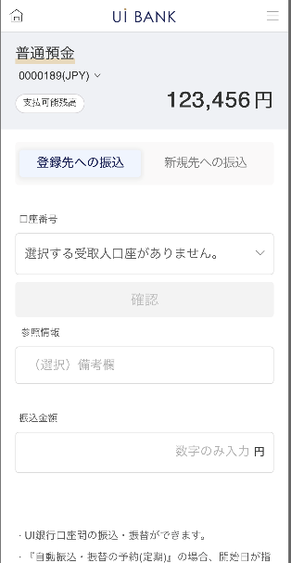 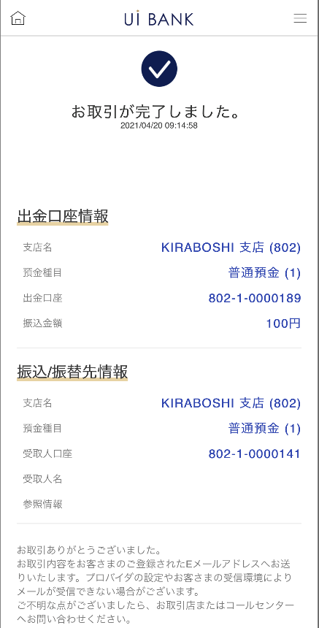 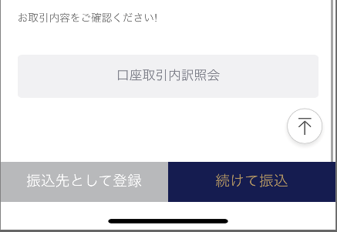
STEP1
STEP2
STEP3

☆
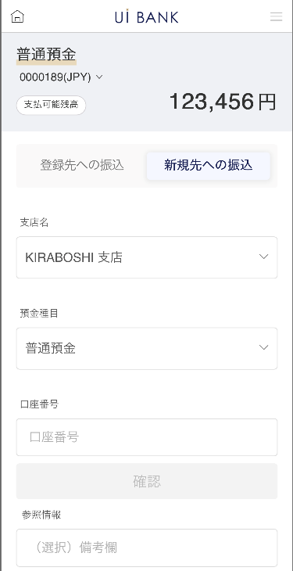
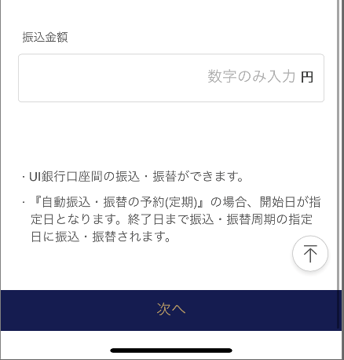
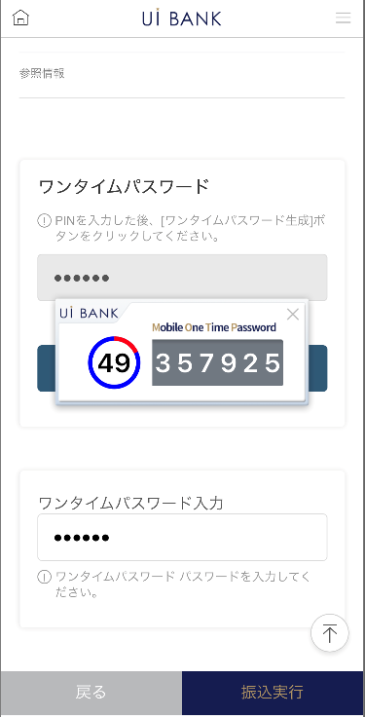

보충 설명:
☆：ui 은행님의 로고 삽입에 영향을 주어 표제의 타이틀에 로고가 삽입되고 있습니다. 최신판의 것으로는 디자인의 관계상 「송금/이체 수속」이라고 타이틀 표기하고 있습니다. 희망의 문언등 있으면 상담해 주시면 감사하겠습니다.

D0050S01_1_화면 레이아웃
앱 기본 설계서 |  |  |  |  |  |  |  |  | 담당자 | 반짝임 |  |  | 확인일

 |  |  |  |  |  |  |  |  |  | DNX | 요네야마 |  | 확인일 | 2021-04-28

요건 충족표 No. | 43 | 카테고리 | App PKG | 레벨 1 | 레벨 2 | 레벨 3 |  | 레벨 4 | 레벨 5
 |  |  |  | 모바일 앱 | 기본 기능 | MENU

요건 충족표 No. | 8 | 카테고리 | AITHERPKG | 레벨 1 | 레벨 2 | 레벨 3 |  | 레벨 4 | 레벨 5
 |  |  |  | 예금 | 이체 | 이체

화면 코드 | D0050S01 | 화면명 | 당행 송금 / 이체 절차 (계좌 직접 입력)

화면 레이아웃: |  |  |  |  |  |  | 화면 설명:

 |  |  |  |  |  |  | 보통 예금 계좌 선택 : 송금 원이 되는 보통 예금 계좌를 선택 - 입금 정보 : - 선택 입력 : 미리 저장된 송금처를 셀렉트 박스에서 선택

1

5
2
3
 |  |  |  |  |  |  | 항목 설명

 |  |  |  |  |  |  | 항번 | 조작 | 선택/입력 내용 |  |  | 비고 |  | AiTHER와의 협력 (참조 소스 데이터)

4
 |  |  |  |  |  |  | 1 | － | 항상 표시 |  |  | - |  | 248
 |  |  |  |  |  |  | 2 | 클릭 | - |  |  | 현재 화면 전환 |  | -
 |  |  |  |  |  |  | 3 | 클릭 | - |  |  | D0050S01_2로 전환 |  | -
 |  |  |  |  |  |  | 4 | 풀다운 | 등록된 계좌 선택 |  |  | - |  | -
 |  |  |  |  |  |  | 5 | 클릭 | - |  |  | 계좌 선택 |  | -
 |  |  |  |  |  |  | 6 | 클릭 | - |  |  | 항목 7 표시 |  | -
8
 |  |  |  |  |  |  | 7 | － | 자동 표시 |  |  | - |  | -
 |  |  |  |  |  |  | 8 | 입력 | 비고 입력 |  |  | - |  | -
 |  |  |  |  |  |  | 9 | 입력 | 금액 입력 |  |  | - |  | -
 |  |  |  |  |  |  | 10 | － | 항상 표시 |  |  | - |  | -
 |  |  |  |  |  |  | 11 | 클릭 | - |  |  | D0050S02로 전환 |  | -
9
6
 |  |  |  |  |  |  | 12
 |  |  |  |  |  |  | 13
 |  |  |  |  |  |  | 14
7
 |  |  |  |  |  |  | 15
10
 |  |  |  |  |  |  | 키라보시 님 코멘트 & 디자인 변경 코멘트 (요구 사항 정의 참조) |  |  |  |  |  |  | 대응 확인
 |  |  |  |  |  |  | No. | 내용
 |  |  |  |  |  |  | 1 | 상품명 결정 후 변경 |  |  |  |  |  | 항목 1 대응 완료
 |  |  |  |  |  |  | 2 | 은행명 결정 후 변경 |  |  |  |  |  | 항목 10 대응 완료
 |  |  |  |  |  |  | 3 | 입금정보→송금/이체처 정보 선택입력→등록처로의 송금 직접입력→신규처로의 송금으로 문언을 변경하고 싶다. |  |  |  |  |  | 항목 2.3 대응 완료
 |  |  |  |  |  |  | 4 | 출금 금액 → 송금 금액으로 문언을 변경하고 싶다. |  |  |  |  |  | 항목 9 대응 완료
11
 |  |  |  |  |  |  | 5 | 다음 글꼴을 늘리고 싶습니다. |  |  |  |  |  | 항목 11 대응 완료
 |  |  |  |  |  |  | 6 | D0050S03화면으로 표현되고 있는 것처럼, 점포·과목·계좌 번호의 단락에 하이픈을 넣고 싶다. |  |  |  |  |  | 항목 5 대응 완료
 |  |  |  |  |  |  | 7
 |  |  |  |  |  |  | 8
 |  |  |  |  |  |  | 9
 |  |  |  |  |  |  | 10

D0050S01_2_화면 레이아웃
앱 기본 설계서 |  |  |  |  |  |  |  |  | 담당자 | 반짝임 |  |  | 확인일

 |  |  |  |  |  |  |  |  |  | DNX | 요네야마 |  | 확인일 | 2021-04-28

요건 충족표 No. | 43 | 카테고리 | App PKG | 레벨 1 | 레벨 2 | 레벨 3 |  | 레벨 4 | 레벨 5
 |  |  |  | 모바일 앱 | 기본 기능 | MENU

요건 충족표 No. | 8 | 카테고리 | AITHERPKG | 레벨 1 | 레벨 2 | 레벨 3 |  | 레벨 4 | 레벨 5
 |  |  |  | 예금 | 이체 | 이체

화면 코드 | D0050S01 | 화면명 | 당행 송금 / 이체 절차 (계좌 직접 입력)

화면 레이아웃: |  |  |  |  |  |  | 화면 설명:

 |  |  |  |  |  |  | - 입금정보 - 직접입력: 지점명, 예금종목, 계좌번호를 고객이 직접 선택, 입력하여 진행 - 송금금액 입력 - 다음

1

2
3

 |  |  |  |  |  |  | 항목 설명

4
 |  |  |  |  |  |  | 항번 | 조작 | 선택/입력 내용 |  |  | 비고 |  | AiTHER와의 협력 (참조 소스 데이터)

5
 |  |  |  |  |  |  | 1 | － | 항상 표시 |  |  | - |  | 248
 |  |  |  |  |  |  | 2 | 클릭 | - |  |  | D0050S01_1로 전환 |  | -
 |  |  |  |  |  |  | 3 | 클릭 | - |  |  | 현재 화면으로 전환 |  | -
 |  |  |  |  |  |  | 4 | 풀다운 | 항상 표시 |  |  | 현시점에서는 한 지점만입니다. |  | -
 |  |  |  |  |  |  | 5 | 풀다운 | 항상 표시 |  |  | 현시점에서는 보통 예금만입니다. |  | -
 |  |  |  |  |  |  | 6 | 입력 | 계좌번호 7자리 입력 |  |  | - |  | -
6
 |  |  |  |  |  |  | 7 | 입력 | 비고 입력 |  |  | - |  | -
 |  |  |  |  |  |  | 8 | 입력 | 금액 입력 |  |  | - |  | -
 |  |  |  |  |  |  | 9 | 클릭 | - |  |  | D0050S02로 전환 |  | -
 |  |  |  |  |  |  | 10
7
 |  |  |  |  |  |  | 11
 |  |  |  |  |  |  | 12
 |  |  |  |  |  |  | 13
 |  |  |  |  |  |  | 14
8
 |  |  |  |  |  |  | 15
 |  |  |  |  |  |  | 키라보시 님 코멘트 & 디자인 변경 코멘트 (요구 사항 정의 참조) |  |  |  |  |  |  | 대응 확인
 |  |  |  |  |  |  | No. | 내용
 |  |  |  |  |  |  | 1 | 지점명 결정 후 변경 |  |  |  |  |  | 항목 4 대응 완료
 |  |  |  |  |  |  | 2 | 보통 예금만의 가정입니다 |  |  |  |  |  | 항목 5 대응 완료
 |  |  |  |  |  |  | 3 | 입금정보→송금/이체처 정보 선택입력→등록처로의 송금 직접입력→신규처로의 송금으로 문언을 변경하고 싶다. |  |  |  |  |  | 항목 2.3 대응 완료
 |  |  |  |  |  |  | 4 | 출금 금액 → 송금 금액으로 문언을 변경하고 싶다. |  |  |  |  |  | 항목 8 대응 완료
 |  |  |  |  |  |  | 5
 |  |  |  |  |  |  | 6
9
 |  |  |  |  |  |  | 7
 |  |  |  |  |  |  | 8
 |  |  |  |  |  |  | 9
 |  |  |  |  |  |  | 10

D0050S02_화면 레이아웃
앱 기본 설계서 |  |  |  |  |  |  |  |  | 담당자 | 반짝임 |  |  | 확인일

 |  |  |  |  |  |  |  |  |  | DNX | 요네야마 |  | 확인일 | 2021-04-28

요건 충족표 No. | 43 | 카테고리 | App PKG | 레벨 1 | 레벨 2 | 레벨 3 |  | 레벨 4 | 레벨 5
 |  |  |  | 모바일 앱 | 기본 기능 | MENU

요건 충족표 No. | 8 | 카테고리 | AITHERPKG | 레벨 1 | 레벨 2 | 레벨 3 |  | 레벨 4 | 레벨 5
 |  |  |  | 예금 | 이체 | 이체

화면 코드 | D0050S02 | 화면명 | 당행 송금/이체 절차

화면 레이아웃: |  |  |  |  |  |  | 화면 설명:

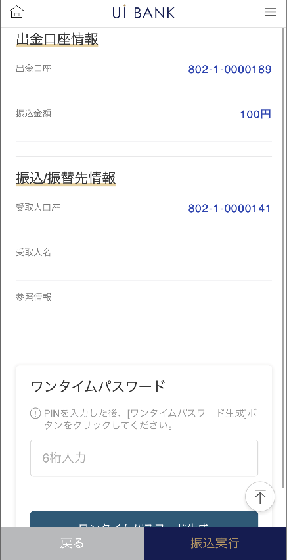 |  |  |  |  |  |  | 선택 및 입력한 송금 절차 정보 확인 - 보안 매체 인증 후 송금 실행

1

 |  |  |  |  |  |  | 항목 설명

 |  |  |  |  |  |  | 항번 | 조작 | 선택/입력 내용 |  |  | 비고 |  | AiTHER와의 협력 (참조 소스 데이터)
2
3
 |  |  |  |  |  |  | 1 | － | 항상 표시 |  |  | D0050S01에서 입력한 정보 표시 |  | -
 |  |  |  |  |  |  | 2 | － | 항상 표시 |  |  | D0050S01에서 입력한 정보 표시 |  | -
 |  |  |  |  |  |  | 3 | 입력 | 일회용 비밀번호 6자리 입력 |  |  | - |  | -
 |  |  |  |  |  |  | 4 | － | 자동 표시 |  |  | - |  | -
 |  |  |  |  |  |  | 5 | 입력 | 항목 4 입력 |  |  | - |  | -
 |  |  |  |  |  |  | 6 | 클릭 | - |  |  | D0050S01로 전환 |  | -
 |  |  |  |  |  |  | 7 | 클릭 | - |  |  | D0050S03으로 전환 |  | -
4
 |  |  |  |  |  |  | 8
 |  |  |  |  |  |  | 9
 |  |  |  |  |  |  | 10
 |  |  |  |  |  |  | 11
 |  |  |  |  |  |  | 12
 |  |  |  |  |  |  | 13
5
 |  |  |  |  |  |  | 14
 |  |  |  |  |  |  | 15
 |  |  |  |  |  |  | 키라보시 님 코멘트 & 디자인 변경 코멘트 (요구 사항 정의 참조) |  |  |  |  |  |  | 대응 확인
 |  |  |  |  |  |  | No. | 내용
 |  |  |  |  |  |  | 1 | 보안 매체의 이름을 변경합니다. |  |  |  |  |  | 항목 3 대응 완료
 |  |  |  |  |  |  | 2 | 로고 변경 |  |  |  |  |  | 항목 4 대응 완료
 |  |  |  |  |  |  | 3 | 출금정보→출금계좌정보 출금금액→송금금액으로 문언을 변경하고 싶다. |  |  |  |  |  | 항목 1 대응 완료
 |  |  |  |  |  |  | 4 | 입금정보→송금/대체처 정보로 문언을 변경하고 싶다. |  |  |  |  |  | 항목 2 대응 완료
 |  |  |  |  |  |  | 5 | 다음 → 송금 실행으로 문장을 변경하고 글꼴을 크게하고 싶습니다. |  |  |  |  |  | 항목 7 대응 완료
6
7
 |  |  |  |  |  |  | 6 | 「모바일 OTP」 「OTP 패스워드」 「Mobile One Time Password」등의 표기를 모두 「원타임 패스워드」에 통일하고 싶다. |  |  |  |  |  | 항목3.4.5 대응제
 |  |  |  |  |  |  | 7
 |  |  |  |  |  |  | 8
 |  |  |  |  |  |  | 9
 |  |  |  |  |  |  | 10

D0050S03_화면 레이아웃
앱 기본 설계서 |  |  |  |  |  |  |  |  | 담당자 | 반짝임 |  |  | 확인일

 |  |  |  |  |  |  |  |  |  | DNX | 요네야마 |  | 확인일 | 2021-04-28

요건 충족표 No. | 43 | 카테고리 | App PKG | 레벨 1 | 레벨 2 | 레벨 3 |  | 레벨 4 | 레벨 5
 |  |  |  | 모바일 앱 | 기본 기능 | MENU

요건 충족표 No. | 8 | 카테고리 | AITHERPKG | 레벨 1 | 레벨 2 | 레벨 3 |  | 레벨 4 | 레벨 5
 |  |  |  | 예금 | 이체 | 이체

화면 코드 | D0050S03 | 화면명 | 당행 송금/이체 절차

화면 레이아웃: |  |  |  |  |  |  | 화면 설명:

 |  |  |  |  |  |  | - 송금 완료 화면 - 버튼에서 계좌 거래 내역 조회, 입금 계좌 추가, 당행 송금 화면으로 이동 가능
1

2
 |  |  |  |  |  |  | 항목 설명

 |  |  |  |  |  |  | 항번 | 조작 | 선택/입력 내용 |  |  | 비고 |  | AiTHER와의 협력 (참조 소스 데이터)

 |  |  |  |  |  |  | 1 | － | 항상 표시 |  |  | - |  | -
 |  |  |  |  |  |  | 2 | － | 항상 표시 |  |  | - |  | -
 |  |  |  |  |  |  | 3 | － | 항상 표시 |  |  | - |  | -
 |  |  |  |  |  |  | 4 | － | 항상 표시 |  |  | - |  | -
3
 |  |  |  |  |  |  | 5 | 클릭 | - |  |  | D0020M00으로 전환 |  | -
 |  |  |  |  |  |  | 6 | 클릭 | - |  |  | C0030S01로 전환 |  | -
 |  |  |  |  |  |  | 7 | 클릭 | - |  |  | D0050S01로 전환 |  | -
 |  |  |  |  |  |  | 8
 |  |  |  |  |  |  | 9
 |  |  |  |  |  |  | 10
 |  |  |  |  |  |  | 11
4
 |  |  |  |  |  |  | 12
 |  |  |  |  |  |  | 13
 |  |  |  |  |  |  | 14
 |  |  |  |  |  |  | 15
 |  |  |  |  |  |  | 키라보시 님 코멘트 & 디자인 변경 코멘트 (요구 사항 정의 참조) |  |  |  |  |  |  | 대응 확인
 |  |  |  |  |  |  | No. | 내용
 |  |  |  |  |  |  | 1 | 로고를 결정 후 변경 |  |  |  |  |  | 항목 1 대응 완료
5
 |  |  |  |  |  |  | 2 | 콜센터 전화번호 결정 후 문장 변경 |  |  |  |  |  | 항목 4 대응 예정
 |  |  |  |  |  |  | 3 | 출금정보→출금계좌정보 출금금액→송금금액으로 문언을 변경하고 싶다. |  |  |  |  |  | 항목 2 대응 완료
 |  |  |  |  |  |  | 4 | 입금정보→송금/대체처 정보로 문언을 변경하고 싶다. |  |  |  |  |  | 항목 3 대응 완료
7
 |  |  |  |  |  |  | 5 | 입금 계좌 추가 → 입금처로 등록 에 문언을 변경하고 싶다. |  |  |  |  |  | 항목 6 대응 완료
6
 |  |  |  |  |  |  | 6
 |  |  |  |  |  |  | 7
 |  |  |  |  |  |  | 8
 |  |  |  |  |  |  | 9
 |  |  |  |  |  |  | 10

